Sheet1
VGGNet성능개선
변수들 |  |  |  |  |  |  |  |  |  | evaluate |  |  | 비고
epoch | batchsize | learning_rate | lr_scheduler | optimizer(SGD) decay | weight_decay | Conv_block개수 | FC_block개수 및 노드수 | 구조 내 dropout | nesterov | loss | acc | plot | 설명
200 | 256 | 0.01 | MultistepLR (lr * (0.5 ** (epoch//20))) | x | 5e-4 | 5 | 3(4096/4096/1000) | o | TRUE | 1.376197 | 89.54 (min) | 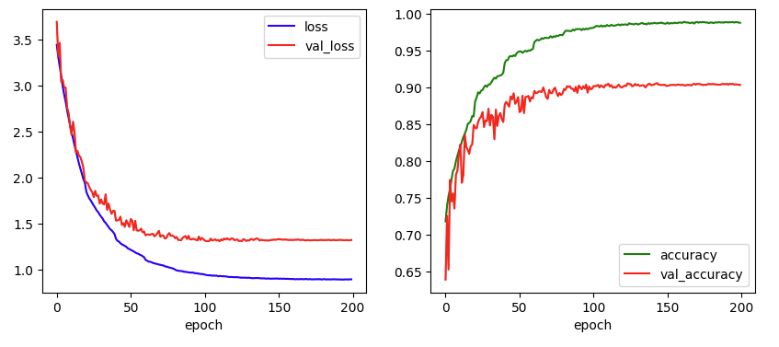 | 논문에서 제시한 epoch, batchsize, learning_rate
250 | 128 | 0.1 | MultistepLR (lr * (0.5 ** (epoch//20))) | x | 5e-4 | 5 | 3(4096/4096/1000) | x | FALSE | 0.592878 | 92.02 | 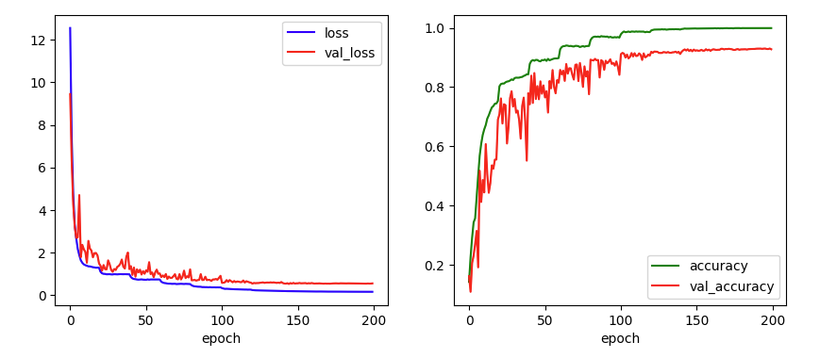 | Conv_block 구조 내 drop out 없을 때 optimizer SGD의nesterov비교(fasle:92.02/true:92.66)
250 | 128 | 0.1 | MultistepLR (lr * (0.5 ** (epoch//20))) | x | 5e-4 | 5 | 3(4096/4096/1000) | x | TRUE | 0.560655 | 92.66 | 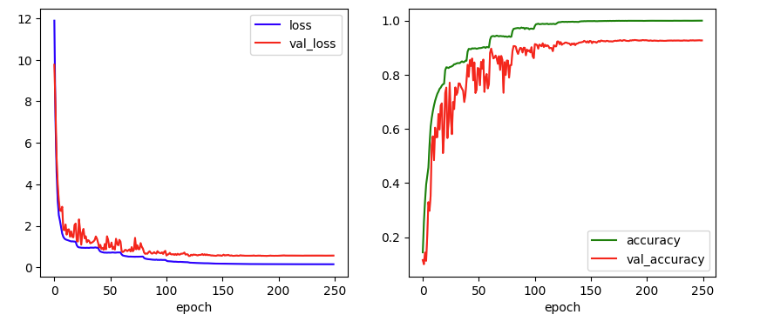 | Conv_block 구조 내 drop out 추가 비교(x:92.66/o:92.74)
250 | 128 | 0.1 | MultistepLR (lr * (0.5 ** (epoch//20))) | x | 5e-4 | 5 | 3(4096/4096/1000) | o | TRUE | 0.523354 | 92.74 | 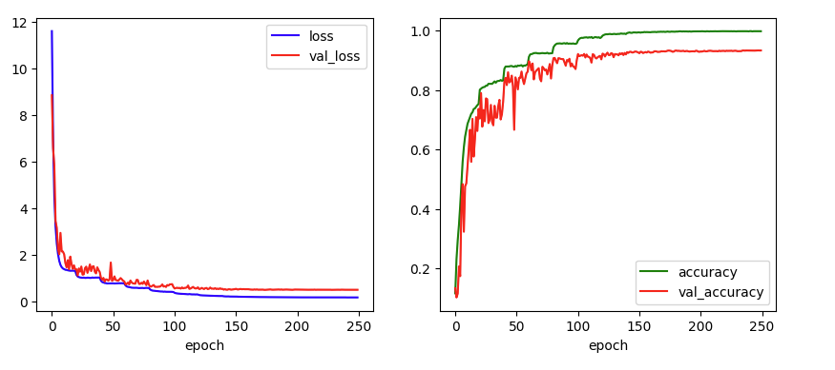 | 대조군
250 | 128 | 0.1 | MultistepLR (lr * (0.5 ** (epoch//20))) | le-6 | 5e-4 | 5 | 3(4096/4096/1000) | o | TRUE | 0.534468 | 92.66 | 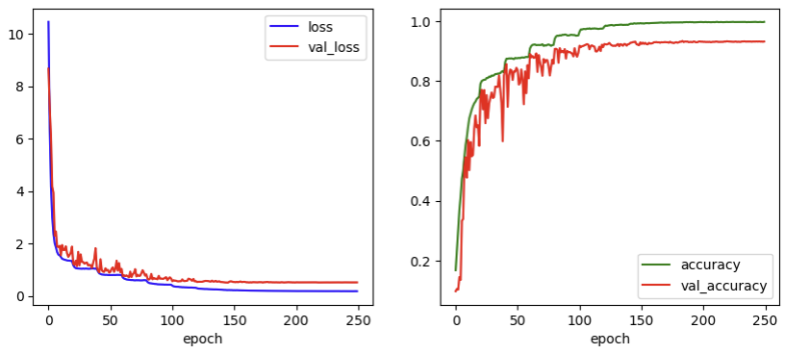 | optimizer SGD 내 파라미터 weight decay추가(8행과 비교)
200 | 128 | 0.1 | MultistepLR 식 변경 (lr * (0.5 ** (epoch//15))) | x | 5e-4 | 5 | 3(4096/4096/1000) | o | TRUE | 0.534928 | 92.45 | 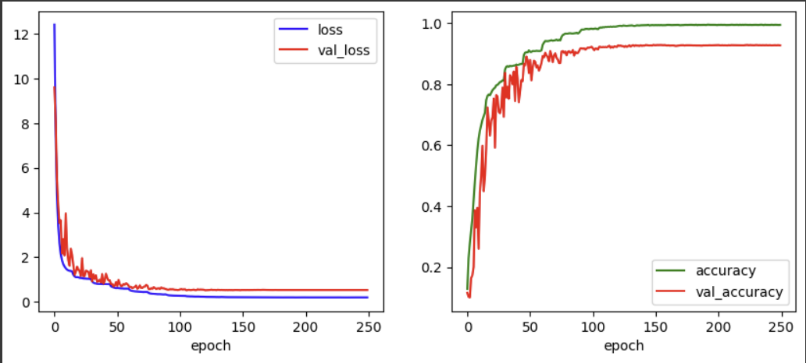 | learning rate scheduler 의 식 변경(stepsize를 더 좁게)
250 | 128 | 0.1 | MultistepLR 식 변경 (lr * (0.4 ** (epoch//20))) | x | 5e-4 | 5 | 3(4096/4096/1000) | o | TRUE | 0.528732 | 92.52 | 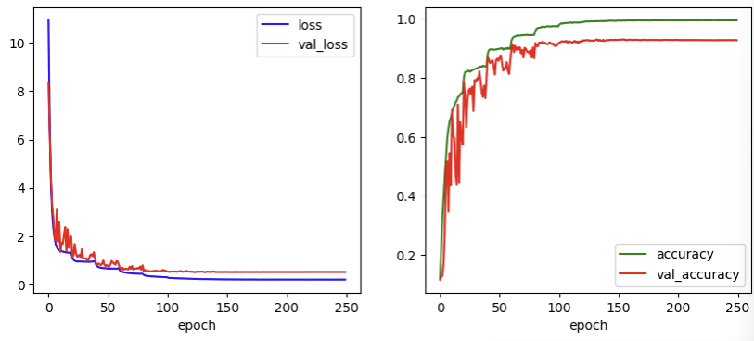 | learning rate scheduler 의 식 변경(lr을 더 작게 하도록)
250 | 128 | 0.1 | MultistepLR (lr * (0.5 ** (epoch//20))) | x | 5e-4 | 5 | 2(512/512) | o | TRUE | 0.526583 | 93.17 (Max) | 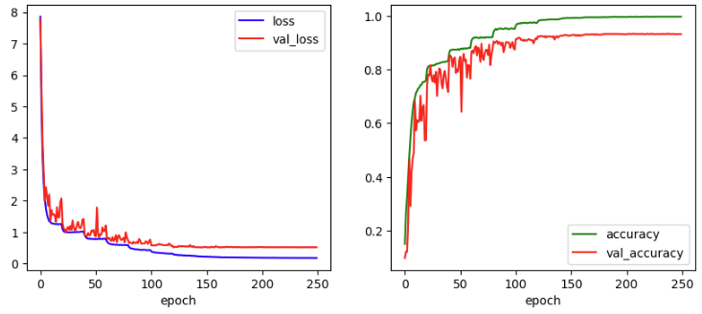 | cifar10에 맞는 구조로 fc block수와 노드수 조정
250 | 128 | 0.1 | CosineAnnealing | x | 5e-4 | 5 | 3(4096/4096/1000) | o | TRUE | 0.568941 | 92.65 | 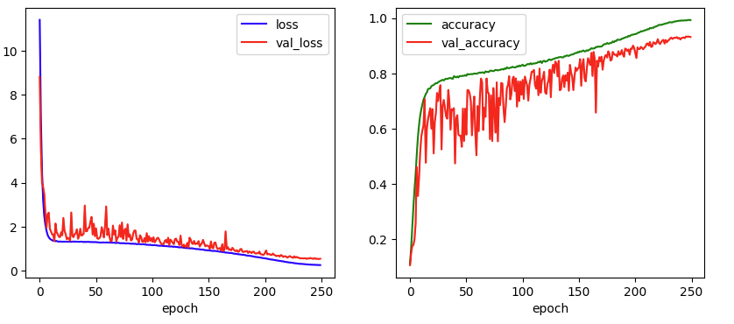 | learning rate scheduler 변경 비교
250 | 128 | 0.1 | ExponentialLR | x | 5e-4 | 5 | 3(4096/4096/1000) | o | TRUE | 0.545488 | 91.02 | 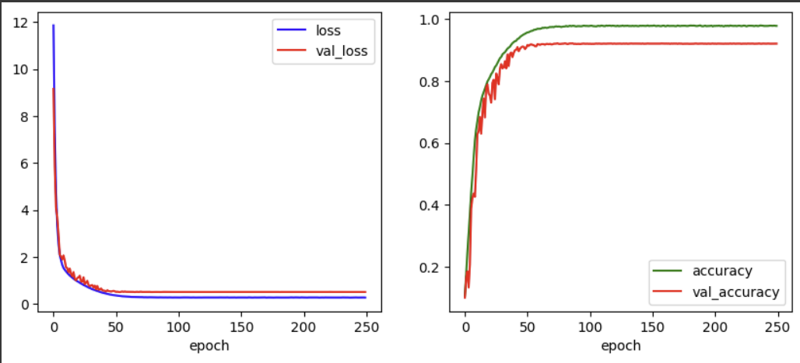 | learning rate scheduler 변경 비교

